Условия задания
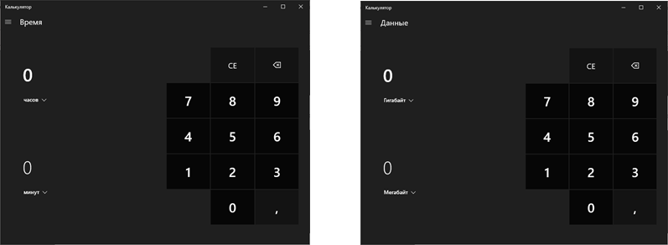
Задание

Необходимо провести тестирование с описанием кейсов по следующим видам тестирования:
1. Провести Smoke test (Дымовое тестирование) стандартного калькулятора windows

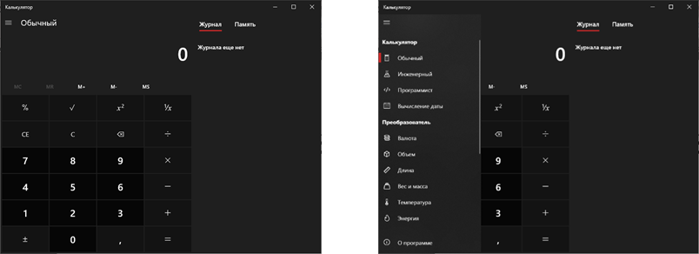

2. Провести Positive test (Позитивное тестирование) для обычного калькулятора и калькулятора с вычислением даты:

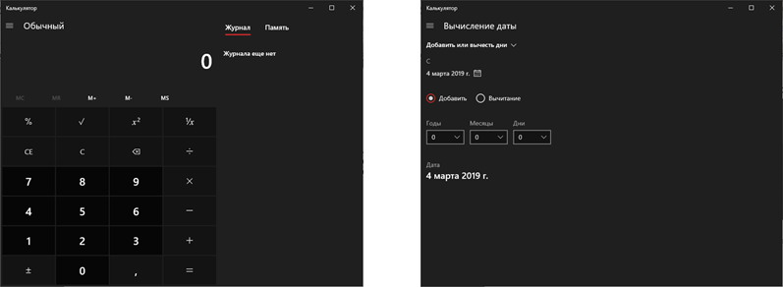

3. Провести Full test (Полное тестирование) преобразователя по времени и данным:

